Alternativa1
Herdade do Chaparro - Parcela 8
 | Sb |  | Pm
2.5 | 28.2 | 5.7 | 13.4
-1.1 | 20.5 | 30.7 | -2.7
-13.9 | 7.1 | 30 | -14.6
-6 | 1.7 | 10.3 | -31.6
-2.1 | -9.2 | 4 | -13.8
-2.4 | -19.4 | -1.6 | -0.1
6.3 | -21.9 | -9.8 | 15.7
18.5 | -6 | -9.8 | 30.1
-16.3 | -16.3
-18.9 | -21
-39.5 | -2.8
-37.7 | -20
-26.9 | -27.8
-19.7 | -42.1
2.6 | -36.8
7.5 | -53.5
26.4 | -31.5
26.8 | -20.2
39.7 | -41.1
47 | -17.1
19.4 | -19.4
-35.5 | 0
-4.1 | 38.7
 |  |  |  |  |  |  |  | Esta é uma parcela experimental excessivamente grande que aproveitamos para vos mostrar o impacto de optarmos por diferentes tipos de parcelas e diferentes dimensões/árvores avaliadas.

 |  |  |  |  |  |  |  | Na prática se tivessem de ir ao campo não instalariam no mesmo local todas estas parcelas, mas sim apenas uma delas.

 | Se tivessem ido medir diâmetros e alturas de uma parcela de:

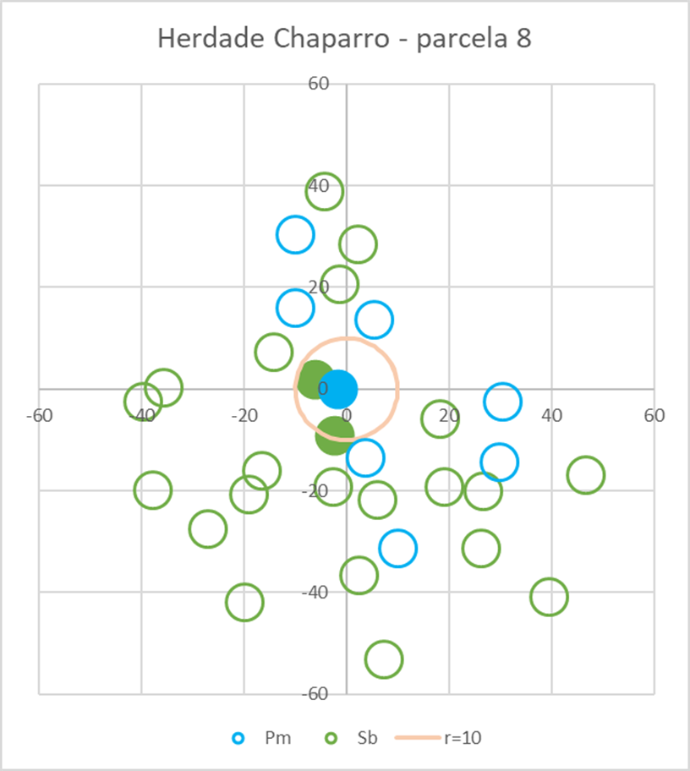
 | raio (m) = | 10 | Area= | 314.15926536 |  |  |  |  |  | nº árvores fixo = 5 |  |  |  |  |  |  |  |  |  |  |  | Parcela concentrica com raios de 10, 20, 30 e 40 m e limites de diametro de 22.5, 32.5 e 52.5
 |  |  |  |  |  |  |  |  |  | método 1 | Area= | 666.17472219
dist | Narv | Esp | d (cm) | Alturas (m) |  |  |  | gi (m2) |  | Narv | Esp | d (cm) | Alturas (m) |  |  |  | distância (cm) | gi (m2) |  |  |  |  | Narv | Esp | d (cm) | Alturas (m) |  |  |  | gi (m2) | 22.5 | 32.5 | 52.5
 |  |  |  | total | copa | tronco | descort. |  |  |  |  |  | total | copa | tronco | descort. |  |  |  |  |  |  |  |  |  | total | copa | tronco | descort. |  | 10 | 20 | 30 | 40
1.6031219542 | 29 | Pm | 48.06 | 10.6 | 2.3 | 2.3 | - | 0.1814 | 1 | 29 | Pm | 48.06 | 10.6 | 2.3 | 2.3 | - | - | 0.1814 |  |  |  | 1.60 | 29 | Pm | 48.06 | 10.6 | 2.3 | 2.3 | - | 0.1814 | 0 | 0 | 0.18140840893 | 0
6.2361847311 | 4 | Sb | 22.6 | 7.1 | 2.1 | 1.6 | 1.5 | 0.0401 | 2 | 4 | Sb | 22.6 | 7.1 | 2.1 | 1.6 | 1.5 | - | 0.0401 |  |  |  | 6.24 | 4 | Sb | 22.6 | 7.1 | 2.1 | 1.6 | 1.5 | 0.0401 | 0 | 0.040114996594 | 0 | 0
9.4366307547 | 5 | Sb | 44.56 | 8.8 | 3 | 1.4 | 2.7 | 0.1559 | 3 | 5 | Sb | 44.56 | 8.8 | 3 | 1.4 | 2.7 | - | 0.1559 |  |  |  | 9.44 | 5 | Sb | 44.56 | 8.8 | 3 | 1.4 | 2.7 | 0.1559 | 0 | 0 | 0.15594815667 | 0
 |  |  |  |  |  |  | Gp (m2) = | 0.3775 | 4 | 28 | Pm | 13.69 | 4.2 | 1.5 | 1.5 | - | - | 0.0147 |  | (k-1)/k = | 0.8 | 14.56 | 24 | Pm | 25.46 | 6.9 | 2.1 | 2.1 | - | 0.0509 | 0 | 0.050910420013 | 0 | 0
 |  |  |  |  |  |  | G (m2 ha-1) = | 12.0153 | 5 | 24 | Pm | 25.46 | 6.9 | 2.1 | 2.1 | - | 14.561936684 | 0.0509 | 0.4431 | = Gp (m2) |  | 15.61 | 3 | Sb | 34.06 | 9.3 | 3.1 | 2.9 | 2.2 | 0.0911 | 0 | 0 | 0.091112752883 | 0
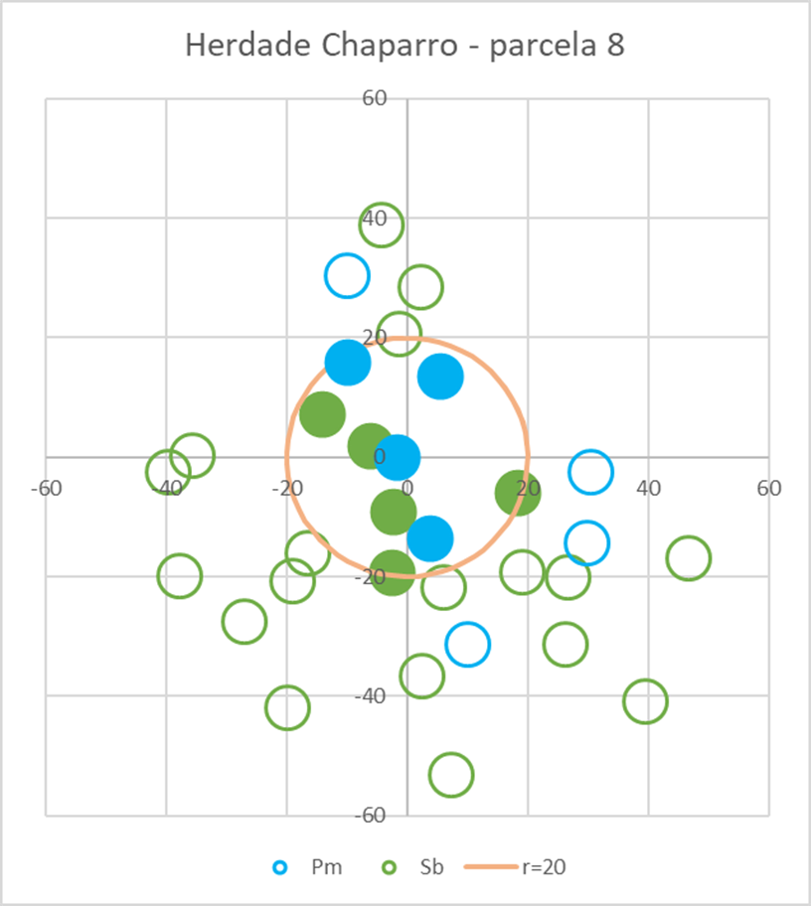
 | raio (m) = | 20 | Area= | 1256.6370614 |  |  |  |  |  |  |  |  |  |  |  |  |  |  | 5.3211458618 | = G (m2 ha-1) |  | 19.45 | 8 | Sb | 60.8 | 14 | 2.4 | 2.2 | 3.4 | 0.2903 | 0 | 0 | 0 | 0.29033342667
 |  |  |  |  |  |  |  |  |  | método 2 | Area= | 712.70779367 |  |  |  |  |  |  |  |  |  | 19.55 | 6 | Sb | 44.88 | 7.8 | 2.4 | 1.9 | 2.4 | 0.1582 | 0 | 0 | 0.15819602904 | 0
 | Narv | Esp | d (cm) | Alturas (m) |  |  |  | gi (m2) |  | Narv | Esp | d (cm) | Alturas (m) |  |  |  | distância (cm) | gi (m2) |  |  |  | 20.53 | 2 | Sb | 42.02 | 9.8 | 3 | 3.1 | 3.6 | 0.1387 | 0 | 0 | 0.13867621433 | 0
 |  |  |  | total | copa | tronco | descort. |  |  |  |  |  | total | copa | tronco | descort. |  |  |  |  |  | 36.89 | 15 | Sb | 58.25 | 7.7 | 1.8 | 1.6 | 3.6 | 0.2665 | 0 | 0 | 0 | 0.26649050558
1.6031219542 | 29 | Pm | 48.06 | 10.6 | 2.3 | 2.3 | - | 0.1814 | 1 | 29 | Pm | 48.06 | 10.6 | 2.3 | 2.3 | - | - | 0.1814 |  |  |  |  |  |  |  |  |  |  |  | Gp (m2) = | 0.0000 | 0.0910 | 0.7253 | 0.5568
6.2361847311 | 4 | Sb | 22.6 | 7.1 | 2.1 | 1.6 | 1.5 | 0.0401 | 2 | 4 | Sb | 22.6 | 7.1 | 2.1 | 1.6 | 1.5 | - | 0.0401 |  |  |  |  |  |  |  |  |  |  |  | Ap (m2) = | 314.15926536 | 1256.6370614 | 2827.4333882 | 5026.5482457
9.4366307547 | 5 | Sb | 44.56 | 8.8 | 3 | 1.4 | 2.7 | 0.1559 | 3 | 5 | Sb | 44.56 | 8.8 | 3 | 1.4 | 2.7 | - | 0.1559 |  |  |  |  |  |  |  |  |  |  |  |  | 0 | 0.72435725 | 2.565371 | 1.1077660156
14.368020045 | 28 | Pm | 13.69 | 4.2 | 1.5 | 1.5 | - | 0.0147 | 4 | 28 | Pm | 13.69 | 4.2 | 1.5 | 1.5 | - | - | 0.0147 |  |  |  |  |  |  |  |  |  |  |  | G (m2 ha-1) = | 4.40
14.561936684 | 24 | Pm | 25.46 | 6.9 | 2.1 | 2.1 | - | 0.0509 | 5 | 24 | Pm | 25.46 | 6.9 | 2.1 | 2.1 | - | 14.56 | 0.0509 | 0.4431 | = Gp (m2)
15.608331109 | 3 | Sb | 34.06 | 9.3 | 3.1 | 2.9 | 2.2 | 0.0911 | 6 | 3 | Sb | - | - | - | - | - | 15.56 |  | 6.2171567677 | = G (m2 ha-1)
18.50756602 | 30 | Pm | 18.46 | 5.5 | 1.7 | 1.7 | - | 0.0268
19.448650339 | 8 | Sb | 60.8 | 14 | 2.4 | 2.2 | 3.4 | 0.2903
19.547889912 | 6 | Sb | 44.88 | 7.8 | 2.4 | 1.9 | 2.4 | 0.1582 |  | nº árvores fixo = 10
 |  |  |  |  |  |  | Gp (m2) = | 1.0095 |  | método 1 | Area= | 1324.0556398
 | raio (m) = | 30 | Area= | 2827.4333882 |  |  | G (m2 ha-1) = | 8.0334 |  | Narv | Esp | d (cm) | Alturas (m) |  |  |  | distância (cm) | gi (m2)
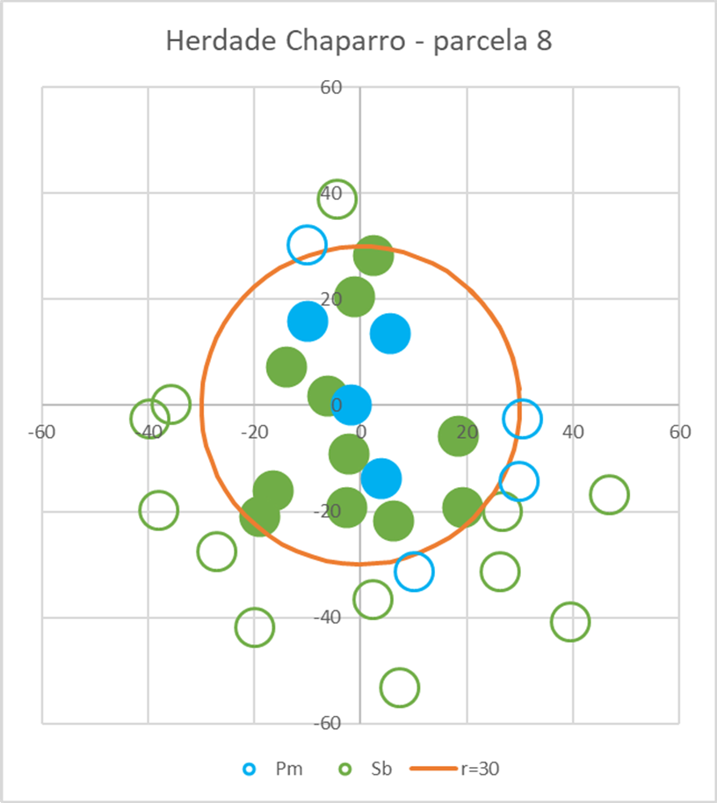
 |  |  |  |  |  |  |  |  |  |  |  |  | total | copa | tronco | descort.
 | Narv | Esp | d (cm) | Alturas (m) |  |  |  | gi (m2) | 1 | 29 | Pm | 48.06 | 10.6 | 2.3 | 2.3 | - | - | 0.1814
 |  |  |  | total | copa | tronco | descort. |  | 2 | 4 | Sb | 22.6 | 7.1 | 2.1 | 1.6 | 1.5 | - | 0.0401
1.6031219542 | 29 | Pm | 48.06 | 10.6 | 2.3 | 2.3 | - | 0.1814 | 3 | 5 | Sb | 44.56 | 8.8 | 3 | 1.4 | 2.7 | - | 0.1559
6.2361847311 | 4 | Sb | 22.6 | 7.1 | 2.1 | 1.6 | 1.5 | 0.0401 | 4 | 28 | Pm | 13.69 | 4.2 | 1.5 | 1.5 | - | - | 0.0147
9.4366307547 | 5 | Sb | 44.56 | 8.8 | 3 | 1.4 | 2.7 | 0.1559 | 5 | 24 | Pm | 25.46 | 6.9 | 2.1 | 2.1 | - | - | 0.0509
14.368020045 | 28 | Pm | 13.69 | 4.2 | 1.5 | 1.5 | - | 0.0147 | 6 | 3 | Sb | 34.06 | 9.3 | 3.1 | 2.9 | 2.2 | - | 0.0911
14.561936684 | 24 | Pm | 25.46 | 6.9 | 2.1 | 2.1 | - | 0.0509 | 7 | 30 | Pm | 18.46 | 5.5 | 1.7 | 1.7 | - | - | 0.0268
15.608331109 | 3 | Sb | 34.06 | 9.3 | 3.1 | 2.9 | 2.2 | 0.0911 | 8 | 8 | Sb | 60.8 | 14 | 2.4 | 2.2 | 3.4 | - | 0.2903
18.50756602 | 30 | Pm | 18.46 | 5.5 | 1.7 | 1.7 | - | 0.0268 | 9 | 6 | Sb | 44.88 | 7.8 | 2.4 | 1.9 | 2.4 | - | 0.1582 |  | (k-1)/k = | 0.9
19.448650339 | 8 | Sb | 60.8 | 14 | 2.4 | 2.2 | 3.4 | 0.2903 | 10 | 2 | Sb | 42.02 | 9.8 | 3 | 3.1 | 3.6 | 20.53 | 0.1387 | 1.1482 | = Gp (m2)
19.547889912 | 6 | Sb | 44.88 | 7.8 | 2.4 | 1.9 | 2.4 | 0.1582 |  |  |  |  |  |  |  |  |  |  | 7.80 | = G (m2 ha-1)
20.529490982 | 2 | Sb | 42.02 | 9.8 | 3 | 3.1 | 3.6 | 0.1387 |  | método 2 | Area= | 1473.7355947
22.788154818 | 7 | Sb | 31.19 | 10.4 | 4.2 | 5.1 | 2.7 | 0.0764 |  | Narv | Esp | d (cm) | Alturas (m) |  |  |  | distância (cm) | gi (m2)
23.051681067 | 9 | Sb | 27.69 | 8.4 | 3.3 | 2.5 | 2.2 | 0.0602 |  |  |  |  | total | copa | tronco | descort.
27.43574311 | 21 | Sb | 22.28 | 5.4 | 1.9 | 2.4 | 1.2 | 0.0390 | 1 | 29 | Pm | 48.06 | 10.6 | 2.3 | 2.3 | - | - | 0.1814
28.252610499 | 10 | Sb | 27.37 | 7.2 | 2.8 | 1.6 | 2 | 0.0588 | 2 | 4 | Sb | 22.6 | 7.1 | 2.1 | 1.6 | 1.5 | - | 0.0401
28.310598722 | 1 | Sb | 25.46 | 7.4 | 2.7 | 2.2 | 1.8 | 0.0509 | 3 | 5 | Sb | 44.56 | 8.8 | 3 | 1.4 | 2.7 | - | 0.1559
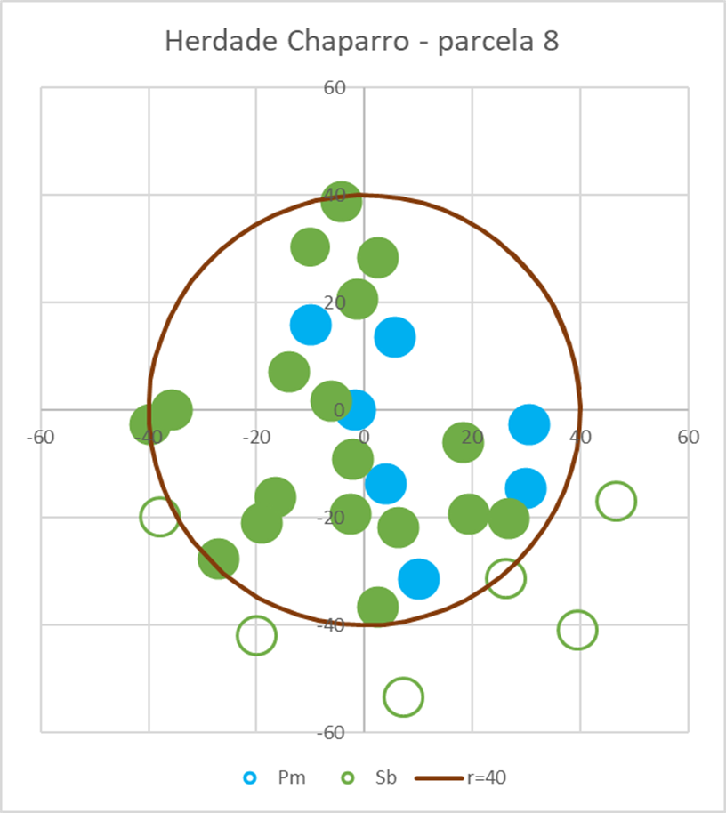
 |  |  |  |  |  |  | Gp (m2) = | 1.4335 | 4 | 28 | Pm | 13.69 | 4.2 | 1.5 | 1.5 | - | - | 0.0147
 | raio (m) = | 40 | Area= | 5026.5482457 |  |  | G (m2 ha-1) = | 5.0701 | 5 | 24 | Pm | 25.46 | 6.9 | 2.1 | 2.1 | - | - | 0.0509
 |  |  |  |  |  |  |  |  | 6 | 3 | Sb | 34.06 | 9.3 | 3.1 | 2.9 | 2.2 | - | 0.0911
 | Narv | Esp | d (cm) | Alturas (m) |  |  |  | gi (m2) | 7 | 30 | Pm | 18.46 | 5.5 | 1.7 | 1.7 | - | - | 0.0268
 |  |  |  | total | copa | tronco | descort. |  | 8 | 8 | Sb | 60.8 | 14 | 2.4 | 2.2 | 3.4 | - | 0.2903
1.6031219542 | 29 | Pm | 48.06 | 10.6 | 2.3 | 2.3 | - | 0.1814 | 9 | 6 | Sb | 44.88 | 7.8 | 2.4 | 1.9 | 2.4 | - | 0.1582
6.2361847311 | 4 | Sb | 22.6 | 7.1 | 2.1 | 1.6 | 1.5 | 0.0401 | 10 | 2 | Sb | 42.02 | 9.8 | 3 | 3.1 | 3.6 | 20.53 | 0.1387 | 1.1482 | = Gp (m2)
9.4366307547 | 5 | Sb | 44.56 | 8.8 | 3 | 1.4 | 2.7 | 0.1559 | 11 | 3 | Sb | - | - | - | - | - | 22.79 |  | 7.79 | = G (m2 ha-1)
14.368020045 | 28 | Pm | 13.69 | 4.2 | 1.5 | 1.5 | - | 0.0147
14.561936684 | 24 | Pm | 25.46 | 6.9 | 2.1 | 2.1 | - | 0.0509 |  | (…)
15.608331109 | 3 | Sb | 34.06 | 9.3 | 3.1 | 2.9 | 2.2 | 0.0911
18.50756602 | 30 | Pm | 18.46 | 5.5 | 1.7 | 1.7 | - | 0.0268 |  | nº árvores fixo = 20
19.448650339 | 8 | Sb | 60.8 | 14 | 2.4 | 2.2 | 3.4 | 0.2903 |  | método 1 | Area= | 3538.3129739
19.547889912 | 6 | Sb | 44.88 | 7.8 | 2.4 | 1.9 | 2.4 | 0.1582 |  | Narv | Esp | d (cm) | Alturas (m) |  |  |  | distância (cm) | gi (m2)
20.529490982 | 2 | Sb | 42.02 | 9.8 | 3 | 3.1 | 3.6 | 0.1387 |  |  |  |  | total | copa | tronco | descort.
22.788154818 | 7 | Sb | 31.19 | 10.4 | 4.2 | 5.1 | 2.7 | 0.0764 | 1 | 29 | Pm | 48.06 | 10.6 | 2.3 | 2.3 | - | - | 0.1814
23.051681067 | 9 | Sb | 27.69 | 8.4 | 3.3 | 2.5 | 2.2 | 0.0602 | 2 | 4 | Sb | 22.6 | 7.1 | 2.1 | 1.6 | 1.5 | - | 0.0401
27.43574311 | 21 | Sb | 22.28 | 5.4 | 1.9 | 2.4 | 1.2 | 0.0390 | 3 | 5 | Sb | 44.56 | 8.8 | 3 | 1.4 | 2.7 | - | 0.1559
28.252610499 | 10 | Sb | 27.37 | 7.2 | 2.8 | 1.6 | 2 | 0.0588 | 4 | 28 | Pm | 13.69 | 4.2 | 1.5 | 1.5 | - | - | 0.0147
28.310598722 | 1 | Sb | 25.46 | 7.4 | 2.7 | 2.2 | 1.8 | 0.0509 | 5 | 24 | Pm | 25.46 | 6.9 | 2.1 | 2.1 | - | - | 0.0509
30.818500937 | 25 | Pm | 30.24 | 7.5 | 1.8 | 1.8 | - | 0.0718 | 6 | 3 | Sb | 34.06 | 9.3 | 3.1 | 2.9 | 2.2 | - | 0.0911
31.655173353 | 31 | Pm | 21.96 | 5.1 | 1.5 | 1.5 | - | 0.0379 | 7 | 30 | Pm | 18.46 | 5.5 | 1.7 | 1.7 | - | - | 0.0268
33.236275363 | 27 | Pm | 20.37 | 5.3 | 1.8 | 1.8 | - | 0.0326 | 8 | 8 | Sb | 60.8 | 14 | 2.4 | 2.2 | 3.4 | - | 0.2903
33.364052512 | 26 | Pm | 17.19 | 4.7 | 1.5 | 1.5 | - | 0.0232 | 9 | 6 | Sb | 44.88 | 7.8 | 2.4 | 1.9 | 2.4 | - | 0.1582
33.560095351 | 18 | Sb | 31.83 | 7.4 | 3.2 | 3.2 | 2.8 | 0.0796 | 10 | 2 | Sb | 42.02 | 9.8 | 3 | 3.1 | 3.6 | - | 0.1387
35.5 | 22 | Sb | 16.87 | 6.7 | 2.4 | 1.9 | 1.2 | 0.0224 | 11 | 7 | Sb | 31.19 | 10.4 | 4.2 | 5.1 | 2.7 | - | 0.0764
36.891733491 | 15 | Sb | 58.25 | 7.7 | 1.8 | 1.6 | 3.6 | 0.2665 | 12 | 9 | Sb | 27.69 | 8.4 | 3.3 | 2.5 | 2.2 | - | 0.0602
38.683976011 | 13 | Sb | 42.65 | 10.3 | 3.9 | 2.7 | 2 | 0.1429 | 13 | 21 | Sb | 22.28 | 5.4 | 1.9 | 2.4 | 1.2 | - | 0.0390
38.916577445 | 23 | Sb | 20.37 | 7 | 2.5 | 2.5 | 1.3 | 0.0326 | 14 | 10 | Sb | 27.37 | 7.2 | 2.8 | 1.6 | 2 | - | 0.0588
39.599116152 | 11 | Sb | 48.38 | 8.5 | 3.5 | 2 | 2.3 | 0.1838 | 15 | 1 | Sb | 25.46 | 7.4 | 2.7 | 2.2 | 1.8 | - | 0.0509
 |  |  |  |  |  |  | Gp (m2) = | 2.3267 | 16 | 25 | Pm | 30.24 | 7.5 | 1.8 | 1.8 | - | - | 0.0718
 |  |  |  |  |  |  | G (m2 ha-1) = | 4.6289 | 17 | 31 | Pm | 21.96 | 5.1 | 1.5 | 1.5 | - | - | 0.0379
 |  |  |  |  |  |  |  |  | 18 | 27 | Pm | 20.37 | 5.3 | 1.8 | 1.8 | - | - | 0.0326
 |  |  |  |  |  |  |  |  | 19 | 26 | Pm | 17.19 | 4.7 | 1.5 | 1.5 | - | - | 0.0232 |  | (k-1)/k = | 0.95
 |  |  |  |  |  |  |  |  | 20 | 18 | Sb | 31.83 | 7.4 | 3.2 | 3.2 | 2.8 | 33.56 | 0.0796 | 1.6786 | = Gp (m2)
 |  |  |  |  |  |  |  |  |  |  |  |  |  |  |  |  |  |  | 4.51 | = G (m2 ha-1)
 |  |  |  |  |  |  |  |  |  | método 2 | Area= | 3745.7969238
 |  |  |  |  |  |  |  |  |  | Narv | Esp | d (cm) | Alturas (m) |  |  |  | distância (cm) | gi (m2)
 |  |  |  |  |  |  |  |  |  |  |  |  | total | copa | tronco | descort.
 |  |  |  |  |  |  |  |  | 1 | 29 | Pm | 48.06 | 10.6 | 2.3 | 2.3 | - | - | 0.1814
 |  |  |  |  |  |  |  |  | 2 | 4 | Sb | 22.6 | 7.1 | 2.1 | 1.6 | 1.5 | - | 0.0401
 |  |  |  |  |  |  |  |  | 3 | 5 | Sb | 44.56 | 8.8 | 3 | 1.4 | 2.7 | - | 0.1559
 |  |  |  |  |  |  |  |  | 4 | 28 | Pm | 13.69 | 4.2 | 1.5 | 1.5 | - | - | 0.0147
 |  |  |  |  |  |  |  |  | 5 | 24 | Pm | 25.46 | 6.9 | 2.1 | 2.1 | - | - | 0.0509
 |  |  |  |  |  |  |  |  | 6 | 3 | Sb | 34.06 | 9.3 | 3.1 | 2.9 | 2.2 | - | 0.0911
 |  |  |  |  |  |  |  |  | 7 | 30 | Pm | 18.46 | 5.5 | 1.7 | 1.7 | - | - | 0.0268
 |  |  |  |  |  |  |  |  | 8 | 8 | Sb | 60.8 | 14 | 2.4 | 2.2 | 3.4 | - | 0.2903
 |  |  |  |  |  |  |  |  | 9 | 6 | Sb | 44.88 | 7.8 | 2.4 | 1.9 | 2.4 | - | 0.1582
 |  |  |  |  |  |  |  |  | 10 | 2 | Sb | 42.02 | 9.8 | 3 | 3.1 | 3.6 | - | 0.1387
 |  |  |  |  |  |  |  |  | 11 | 7 | Sb | 31.19 | 10.4 | 4.2 | 5.1 | 2.7 | - | 0.0764
 |  |  |  |  |  |  |  |  | 12 | 9 | Sb | 27.69 | 8.4 | 3.3 | 2.5 | 2.2 | - | 0.0602
 |  |  |  |  |  |  |  |  | 13 | 21 | Sb | 22.28 | 5.4 | 1.9 | 2.4 | 1.2 | - | 0.0390
 |  |  |  |  |  |  |  |  | 14 | 10 | Sb | 27.37 | 7.2 | 2.8 | 1.6 | 2 | - | 0.0588
 |  |  |  |  |  |  |  |  | 15 | 1 | Sb | 25.46 | 7.4 | 2.7 | 2.2 | 1.8 | - | 0.0509
 |  |  |  |  |  |  |  |  | 16 | 25 | Pm | 30.24 | 7.5 | 1.8 | 1.8 | - | - | 0.0718
 |  |  |  |  |  |  |  |  | 17 | 31 | Pm | 21.96 | 5.1 | 1.5 | 1.5 | - | - | 0.0379
 |  |  |  |  |  |  |  |  | 18 | 27 | Pm | 20.37 | 5.3 | 1.8 | 1.8 | - | - | 0.0326
 |  |  |  |  |  |  |  |  | 19 | 26 | Pm | 17.19 | 4.7 | 1.5 | 1.5 | - | - | 0.0232
 |  |  |  |  |  |  |  |  | 20 | 18 | Sb | 31.83 | 7.4 | 3.2 | 3.2 | 2.8 | 33.56 | 0.0796 | 1.6786 | = Gp (m2)
 |  |  |  |  |  |  |  |  | 21 | 22 | Sb | - | - | - | - | - | 35.5 |  | 4.48 | = G (m2 ha-1)

Alternativa2_aula
 |  | (cm)
id_arv | esp | d | x | y | dist_centro
29 | Pm | 48.06 | -1.6 | -0.1 | 1.60
28 | Pm | 13.69 | 4 | -13.8 | 14.37
-1.6 | -0.1 | -6 | 1.7 | 10.00 | 0.00
4 | -13.8 | -2.1 | -9.2 | 9.69 | 2.47
5.7 | 13.4 | -13.9 | 7.1 | 8.78 | 4.79
-9.8 | 15.7 | 18.5 | -6 | 7.32 | 6.82
30.7 | -2.7 | -2.4 | -19.4 | 5.40 | 8.41
-9.8 | 30.1 | -1.1 | 20.5 | 3.15 | 9.49
10.3 | -31.6 | 6.3 | -21.9 | 0.71 | 9.97
30 | -14.6 | -16.3 | -16.3 | -1.78 | 9.84
 |  | 19.4 | -19.4 | -4.16 | 9.09
 |  | -18.9 | -21 | -6.28 | 7.78
 |  | 2.5 | 28.2 | -8.01 | 5.98
 |  | 26.8 | -20.2 | -9.24 | 3.82
 |  | -35.5 | 0 | -9.90 | 1.41
 |  | 2.6 | -36.8 | -9.94 | -1.08
 |  | -26.9 | -27.8 | -9.36 | -3.51
 |  | -4.1 | 38.7 | -8.21 | -5.72
 |  | -39.5 | -2.8 | -6.54 | -7.57
 |  | 26.4 | -31.5 | -4.46 | -8.95
 |  | -37.7 | -20 | -2.11 | -9.78
 |  | -19.7 | -42.1 | 0.38 | -9.99
 |  | 47 | -17.1 | 2.84 | -9.59
 |  | 7.5 | -53.5 | 5.12 | -8.59
 |  | 39.7 | -41.1 | 7.09 | -7.06
 |  |  |  | 8.61 | -5.08
 |  |  |  | 9.60 | -2.79
 |  |  |  | 9.99 | -0.33
 |  |  |  | 9.77 | 2.15
 |  |  |  | 8.93 | 4.50
 |  |  |  | 7.54 | 6.57
 |  |  |  | 5.68 | 8.23
 |  |  |  | 3.47 | 9.38
 |  |  |  | 1.04 | 9.95
 |  |  |  | -1.46 | 9.89
 |  |  |  | -3.86 | 9.23
 |  |  |  | -6.02 | 7.98
 |  |  |  | -7.81 | 6.25
 |  |  |  | -9.11 | 4.12
 |  |  |  | -9.85 | 1.74
 |  |  |  | -9.97 | -0.75
 |  |  |  | -9.48 | -3.20
24 | Pm | 25.46 | 5.7 | 13.4 | 14.56
30 | Pm | 18.46 | -9.8 | 15.7 | 18.51 |  |  |  |  |  | raio = | 10
25 | Pm | 30.24 | 30.7 | -2.7 | 30.82
31 | Pm | 21.96 | -9.8 | 30.1 | 31.66 |  |  |  |  | step | angulo | x | y
27 | Pm | 20.37 | 10.3 | -31.6 | 33.24 |  |  |  |  | 0.25 | 0 | 10 | 0
26 | Pm | 17.19 | 30 | -14.6 | 33.36 |  |  |  |  |  | 0.25 | 9.69 | 2.47
4 | Sb | 22.6 | -6 | 1.7 | 6.24 |  |  |  |  |  | 0.5 | 8.78 | 4.79
5 | Sb | 44.56 | -2.1 | -9.2 | 9.44 |  |  |  |  |  | 0.75 | 7.32 | 6.82
3 | Sb | 34.06 | -13.9 | 7.1 | 15.61 |  |  |  |  |  | 1 | 5.40 | 8.41
8 | Sb | 60.8 | 18.5 | -6 | 19.45 |  |  |  |  |  | 1.25 | 3.15 | 9.49
6 | Sb | 44.88 | -2.4 | -19.4 | 19.55 |  |  |  |  |  | 1.5 | 0.71 | 9.97
2 | Sb | 42.02 | -1.1 | 20.5 | 20.53 |  |  |  |  |  | 1.75 | -1.78 | 9.84
7 | Sb | 31.19 | 6.3 | -21.9 | 22.79 |  |  |  |  |  | 2 | -4.16 | 9.09
9 | Sb | 27.69 | -16.3 | -16.3 | 23.05 |  |  |  |  |  | 2.25 | -6.28 | 7.78
21 | Sb | 22.28 | 19.4 | -19.4 | 27.44 |  |  |  |  |  | 2.5 | -8.01 | 5.98
10 | Sb | 27.37 | -18.9 | -21 | 28.25 |  |  |  |  |  | 2.75 | -9.24 | 3.82
1 | Sb | 25.46 | 2.5 | 28.2 | 28.31 |  |  |  |  |  | 3 | -9.90 | 1.41
18 | Sb | 31.83 | 26.8 | -20.2 | 33.56 |  |  |  |  |  | 3.25 | -9.94 | -1.08
22 | Sb | 16.87 | -35.5 | 0 | 35.50 |  |  |  |  |  | 3.5 | -9.36 | -3.51
15 | Sb | 58.25 | 2.6 | -36.8 | 36.89 |  |  |  |  |  | 3.75 | -8.21 | -5.72
13 | Sb | 42.65 | -26.9 | -27.8 | 38.68 |  |  |  |  |  | 4 | -6.54 | -7.57
23 | Sb | 20.37 | -4.1 | 38.7 | 38.92 |  |  |  |  |  | 4.25 | -4.46 | -8.95
11 | Sb | 48.38 | -39.5 | -2.8 | 39.60 |  |  |  |  |  | 4.5 | -2.11 | -9.78
17 | Sb | 35.97 | 26.4 | -31.5 | 41.10 |  |  |  |  |  | 4.75 | 0.38 | -9.99
12 | Sb | 52.84 | -37.7 | -20 | 42.68 |  |  |  |  |  | 5 | 2.84 | -9.59
14 | Sb | 54.43 | -19.7 | -42.1 | 46.48 |  |  |  |  |  | 5.25 | 5.12 | -8.59
20 | Sb | 74.17 | 47 | -17.1 | 50.01 |  |  |  |  |  | 5.5 | 7.09 | -7.06
16 | Sb | 47.43 | 7.5 | -53.5 | 54.02 |  |  |  |  |  | 5.75 | 8.61 | -5.08
19 | Sb | 25.78 | 39.7 | -41.1 | 57.14 |  |  |  |  |  | 6 | 9.60 | -2.79
 |  |  |  |  |  |  |  |  |  |  | 6.25 | 9.99 | -0.33
 |  |  |  |  |  |  |  |  |  |  | 6.5 | 9.77 | 2.15
 |  |  |  |  |  |  |  |  |  |  | 6.75 | 8.93 | 4.50
 |  |  |  |  |  |  |  |  |  |  | 7 | 7.54 | 6.57
 |  |  |  |  |  |  |  |  |  |  | 7.25 | 5.68 | 8.23
 |  |  |  |  |  |  |  |  |  |  | 7.5 | 3.47 | 9.38
 |  |  |  |  |  |  |  |  |  |  | 7.75 | 1.04 | 9.95
 |  |  |  |  |  |  |  |  |  |  | 8 | -1.46 | 9.89
 |  |  |  |  |  |  |  |  |  |  | 8.25 | -3.86 | 9.23
 |  |  |  |  |  |  |  |  |  |  | 8.5 | -6.02 | 7.98
 |  |  |  |  |  |  |  |  |  |  | 8.75 | -7.81 | 6.25
G_par calculado selecionando o range correspondente às árv que pertencem a cada parcela |  |  |  |  |  |  |  |  |  |  | 9 | -9.11 | 4.12
 |  |  |  |  | par_10 | par_20 | par_30 | par_40 |  |  | 9.25 | -9.85 | 1.74
 |  |  |  | G_par | 0.377 | 1.01 | 1.43 | 2.33 |  |  | 9.5 | -9.97 | -0.75
 |  |  |  | G_pov (ha) | 12.0 | 8.0 | 5.1 | 4.6 |  |  | 9.75 | -9.48 | -3.20
 |  |  |  | raio_par | 10 | 20 | 30 | 40
 |  | (cm) |  | area_par | 314.15926536 | 1256.6370614 | 2827.4333882 | 5026.5482457
id_arv | esp | d | x | y | dist centro | dist centro | dist centro | dist centro | gi
29 | Pm | 48.06 | -1.6 | -0.1 | 1.60 | 1.60 | 1.60 | 1.6031219542 | 0.181
4 | Sb | 22.6 | -6 | 1.7 | 6.24 | 6.24 | 6.24 | 6.2361847311 | 0.040
5 | Sb | 44.56 | -2.1 | -9.2 | 9.44 | 9.44 | 9.44 | 9.4366307547 | 0.156
28 | Pm | 13.69 | 4 | -13.8 | 14.37 | 14.37 | 14.37 | 14.368020045 | 0.015
24 | Pm | 25.46 | 5.7 | 13.4 | 14.56 | 14.56 | 14.56 | 14.561936684 | 0.051
3 | Sb | 34.06 | -13.9 | 7.1 | 15.61 | 15.61 | 15.61 | 15.608331109 | 0.091
30 | Pm | 18.46 | -9.8 | 15.7 | 18.51 | 18.51 | 18.51 | 18.50756602 | 0.027
8 | Sb | 60.8 | 18.5 | -6 | 19.45 | 19.45 | 19.45 | 19.448650339 | 0.290
6 | Sb | 44.88 | -2.4 | -19.4 | 19.55 | 19.55 | 19.55 | 19.547889912 | 0.158
2 | Sb | 42.02 | -1.1 | 20.5 | 20.53 | 20.53 | 20.53 | 20.529490982 | 0.139
7 | Sb | 31.19 | 6.3 | -21.9 | 22.79 | 22.79 | 22.79 | 22.788154818 | 0.076
9 | Sb | 27.69 | -16.3 | -16.3 | 23.05 | 23.05 | 23.05 | 23.051681067 | 0.060
21 | Sb | 22.28 | 19.4 | -19.4 | 27.44 | 27.44 | 27.44 | 27.43574311 | 0.039
10 | Sb | 27.37 | -18.9 | -21 | 28.25 | 28.25 | 28.25 | 28.252610499 | 0.059
1 | Sb | 25.46 | 2.5 | 28.2 | 28.31 | 28.31 | 28.31 | 28.310598722 | 0.051
25 | Pm | 30.24 | 30.7 | -2.7 | 30.82 | 30.82 | 30.82 | 30.818500937 | 0.072
31 | Pm | 21.96 | -9.8 | 30.1 | 31.66 | 31.66 | 31.66 | 31.655173353 | 0.038
27 | Pm | 20.37 | 10.3 | -31.6 | 33.24 | 33.24 | 33.24 | 33.236275363 | 0.033
26 | Pm | 17.19 | 30 | -14.6 | 33.36 | 33.36 | 33.36 | 33.364052512 | 0.023
18 | Sb | 31.83 | 26.8 | -20.2 | 33.56 | 33.56 | 33.56 | 33.560095351 | 0.080
22 | Sb | 16.87 | -35.5 | 0 | 35.50 | 35.50 | 35.50 | 35.5 | 0.022
15 | Sb | 58.25 | 2.6 | -36.8 | 36.89 | 36.89 | 36.89 | 36.891733491 | 0.266
13 | Sb | 42.65 | -26.9 | -27.8 | 38.68 | 38.68 | 38.68 | 38.683976011 | 0.143
23 | Sb | 20.37 | -4.1 | 38.7 | 38.92 | 38.92 | 38.92 | 38.916577445 | 0.033
11 | Sb | 48.38 | -39.5 | -2.8 | 39.60 | 39.60 | 39.60 | 39.599116152 | 0.184
17 | Sb | 35.97 | 26.4 | -31.5 | 41.10 | 41.10 | 41.10 | 41.1 | 0.102
12 | Sb | 52.84 | -37.7 | -20 | 42.68 | 42.68 | 42.68 | 42.67657437 | 0.219
14 | Sb | 54.43 | -19.7 | -42.1 | 46.48 | 46.48 | 46.48 | 46.481178987 | 0.233
...

